상품제안서
종이살부채(23.5cm)중-종이안전살 | 상품코드: F26631

 |  |  |  |  |  |  | 02-412-0044 | www.easy1.co.kr
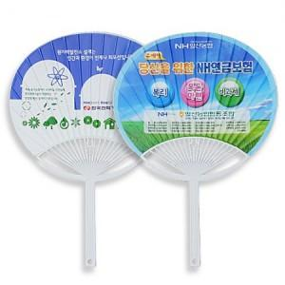

【상세/제작정보】 | 인쇄 비용 별도문의. (양면UV옵셋인쇄)

【인쇄/포장옵션】 | / 포장불가능

【공급단가】 | 수량 | 1,000~ | 2,000~ | 3,000~ | 5,000~ | 10,000~
*VAT별도 | 단가 | 420원 | 410원 | 410원 | 390원 | 370원

【상품 URL】 | https://dev.easy1.co.kr:443/src/goods_detail.php?gdno=26631

